工作表1
健身器材模块
型号 | SDC-LE-01 | SDC-LE-01D | SDC-LE-A3 | SDC-LE-A3L | SDC-LE-A3H | SDC-LE-05 | SDC-HR-P01
芯片 | WS8100 | WS8100 | AB2021A3 | AB2021A3 | AB2021A3 | AB5605B | -
功能 | 单模(BLE)，引脚全部引出，支持SDK 开发 拓展其他项目 | 单模(BLE)，插件模组 串口接口支持5V | 单模(BLE)，引脚引出，支持SDK 开发 拓展其他项目 | 单模(BLE)，引脚引出，支持SDK 开发 拓展其他项目 | 单模(BLE)，引脚引出，支持SDK 开发 拓展其他项目 串口接口支持5V | 双模(BT/BLE)支持音频引脚全部引出，支持SDK开发 拓展其他项目 | 模组内置算法，串口通信，直接输出心率值
备注 | 贴片模块 | 插针模块 | 贴片模块 | 插针模块，保留贴片功能 | 插针模块，保留贴片功能 | 贴片模块 | 光电心率模组
认证 | BQB、SRRC、FCC ID、CE RED、NCC |  | BQB、SRRC、FCC ID、CE RED | BQB、SRRC、FCC ID、CE RED |  | BQB、SRRC、FCC ID、CE RED | -
产品图片 | 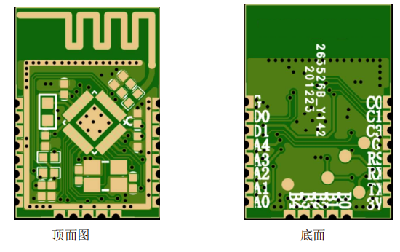 |  | 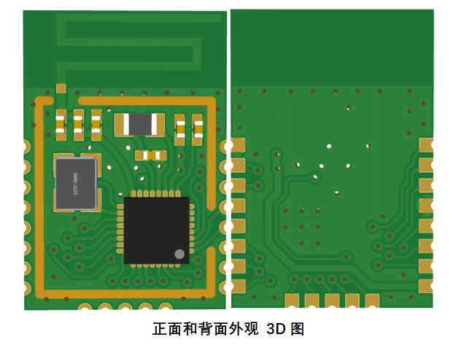 |  | 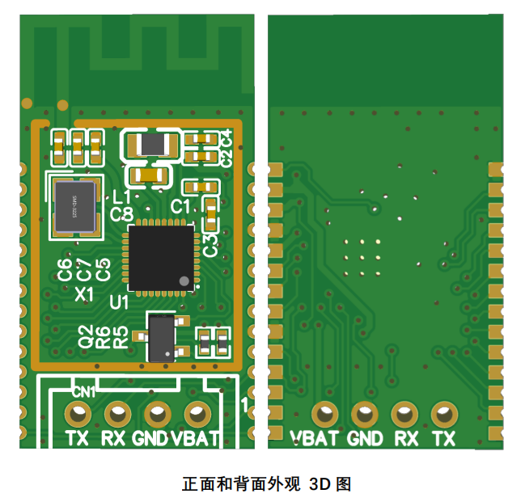 | 